出展申込書
 |  |  |  |  |  |  |  |  | 出展申込期限：2025年8月22日（金） |  |  |  |  |  |  |  |  |  | 出展者決定にあたっての調査項目 ※以下は出展可否に関わる項目となりますので、なるべく詳しくご記入ください。

 |  |  |  |  |  |  |  |  | 出展申込書 |  |  |  |  |  |  |  |  |  | ■マッチング調査書
 |  |  |  |  |  |  |  |  |  |  |  |  |  |  |  |  |  |  | マッチング 希望相手 （複数可） |  |  | 研究機関 |  |  |  | 加工業 |  |  |  | 生産者 |  |  |  | 流通（販売）業 |  |  | 商社
2025年11月26日（水）～11月28日（金）／東京ビッグサイト 西展示棟（ 西3ホール） |  |  |  |  |  |  |  |  |  |  |  |  |  |  |  |  |  |  |  |  |  | 海外関係 |  |  |  | 情報通信 |  |  |  | 医学・薬学 |  |  |  | その他 | （ |  |  |  | ）
リーフレットの印刷など、全ての基本データとなりますので、正確にご記入ください。特に団体名はフリガナ等も忘れずにお願いします。 複数機関が共同出展する場合、代表機関が申込書を作成し、共同出展機関の一覧表（団体名、代表者、連絡先〈任意様式〉）を出展申込書と併せてご提出ください。 |  |  |  |  |  |  |  |  |  |  |  |  |  |  |  |  |  |  | マッチング希望地域 |  |  |  | （ |  |  |  |  |  |  |  |  |  |  |  |  |  |  |  | ）
 |  |  |  |  |  |  |  |  |  |  |  |  |  |  |  |  |  |  | どのような民間企業や研究機関 等との連携を希望しますか

当社は「アグリビジネス創出フェア2025」の出展規約を了承の上、下記の通り申し込みます。 |  |  |  |  |  |  |  |  |  |  |  |  | 申込日 2025年 |  |  |  | 月 | 日 | マッチング目的 （複数可） |  |  | 共同研究相手を見つけるため |  |  |  |  |  |  |  |  |  |  | 製品化のため
 |  |  |  |  |  |  |  |  |  |  |  |  |  |  |  |  |  |  |  |  |  | 技術移転先を見つけるため |  |  |  |  |  |  |  |  |  |  | 資金提供元を見つけるため
■出展者情報 ※所在地欄にご記入の宛先に配布物を送付します。ビル名、部屋番号など詳細にご記入ください。 |  |  |  |  |  |  |  |  |  |  |  |  |  |  |  |  |  |  |  |  |  | 研究成果の評価を受け、改良点を把握するため |  |  |  |  |  |  |  |  |  |  | ニーズ側（企業等）との情報交換
出展者名 | フリガナ |  |  |  |  |  |  |  |  |  |  |  |  |  |  |  |  |  |  |  |  | その他 |  | （ |  |  |  |  |  |  |  |  |  |  |  |  |  |  | ）
 | 和文 |  |  |  |  |  |  |  |  |  |  |  |  |  |  |  |  |  | 今回の出展を通じて、 どのような連携を 期待していますか

 | 英文
所在地 | 〒 |  |  |  |  |  |  |  |  |  |  |  |  |  |  |  |  |  | どのようなマッチング成果を 想定していますか （例：商品化・事業化イメージ）
 | 都道府県
 | ▼ 選択
 | ビル名等 |  |  |  |  |  |  |  |  |  |  |  |  |  |  |  |  |  | コーディネーターによる個別マッチングサポートを希望しますか？ ※希望された場合、サポート役となる担当コーディネーターが割り当てられます。 |  |  |  |  |  |  |  |  |  |  |  |  |  |  |  | ▼どちらかを選択
TEL |  |  |  |  |  |  |  |  |  | 業態 |  | ▼選択（必須）
ホームページURL |  |  |  |  |  |  |  |  |  |  |  |  |  |  |  |  |  |  | コーディネーターへの 相談内容
■出展責任者 外部には公開されません。
氏名
部署 |  |  |  |  |  |  |  |  |  | 役職
■出展担当者 事務局の連絡窓口となられる方です。今後の出展に関する情報をご案内します。外部には公開されません。 |  |  |  |  |  |  |  |  |  |  |  |  |  |  |  |  |  |  | マッチング 活動状況 |  |  | 「アグリビジネス創出フェア」で初めてマッチングを試みる
出展 担当者 ① | 氏名 |  |  |  |  |  |  |  |  |  |  |  |  |  |  |  |  |  |  |  |  | 既に他団体・機関・企業とマッチングの経験がある…継続中
 | 部署 |  |  |  |  |  |  |  |  | 役職 |  |  |  |  |  |  |  |  |  |  |  | 既に他団体・機関・企業とのマッチング経験がある…不成功もしくは中止の予定
 | TEL |  |  |  |  |  |  |  |  |  |  |  |  |  |  |  |  |  | 展示する研究内容について、特許等の取得、また国・地方公共団体等からの補助金・助成金を受けていますか？
 | E-mail |  |  |  |  |  |  |  |  |  |  |  |  |  |  |  |  |  | ▼選択 |  | （ | ※特許名、補助金・助成金名など |  |  |  |  |  |  |  |  |  |  |  |  |  |  |  |  | ）
② ご希望の 場合のみ | 氏名 |  |  |  |  |  |  |  |  |  |  |  |  |  |  |  |  |  | ■PRポイント 下記に、出展内容のうち特にPRしたいポイントについて、100字以内で記載してください。
 | 部署 |  |  |  |  |  |  |  |  | 役職 |  |  |  |  |  |  |  |  | （出展が確定した場合、HPに掲載する可能性があります。※掲載時に修正することは可能です。）また、もしそのPR画像がありましたら、別途2シート目に添付してください。
 | E-mail
■出展形態 どちらかを選択し□内にレ点をお付けください。 出展形態により小間の規格が異なります。詳細は出展要項をご確認ください。
通常出展 （３日間の出展） |  |  |  |  | 希望小間数 |  |  |  |  |  | 小間 |  |  | 小間連結等のご要望があればご記入ください
 |  |  |  |  |  |  |  |  |  |  |  |  |  |  |  |  |  |  | ■展示方法 下記に実施予定の展示手法があれば該当するもの全て□内にレ点をお付けください。
１ＤＡＹ出展 （１日のみ出展） |  |  |  |  | 出展希望日 |  |  | ▼ 第一希望日を選択 |  |  |  |  |  |  |  |  |  |  |  | パネルやポスター展示 |  |  |  |  | 映像の上映 |  |  | 実物展示 |  |  |  | パンフレットなど資料提供 |  |  |  | 試飲・試食 |  | 実演
 |  |  |  |  |  |  |  |  |  |  |  |  |  |  |  |  |  |  | 展示物、試食・実演などの展示方法について具体的にご記入ください。
■出展ゾーン／技術ジャンル 希望するゾーン区分、当てはまる技術ジャンルをお選びください。
ゾーンの選択は1つのみ、ジャンルは複数選択も可となります。主要なジャンルから順に数字(1、2、3…)でご記入ください。
出展ゾーン ※１つのみ選択 |  | みどりの食料 システム戦略 |  | 農業 |  | 林業 | 水産 |  | 畜産 |  |  | 食品 |  |  | 総合 | スタート アップ志向
 |  |  |  |  |  |  |  |  |  |  |  |  |  |  |  |  |  |  | ▼展示する研究内容（シーズ）を記入してください。（最大5つまで） ※特にPRしたい研究テーマに✓マークをつけてください。 |  |  |  |  |  |  |  |  |  |  |  |  |  |  |  | ▼現在の開発段階を選択してください。
 |  |  |  |  |  |  |  |  |  |  |  |  |  |  |  |  |  |  | 研究① |  |  |  |  |  |  |  |  |  |  |  |  |  |  |  | ▼選択（必須）
※将来的にスタートアップの起業を目指す方で、他ゾーンにも該当する場合は、『スタートアップ志向』での申込みをお願いいたします。 |  |  |  |  |  |  |  |  |  |  |  |  |  |  |  |  |  |  | 研究② |  |  |  |  |  |  |  |  |  |  |  |  |  |  |  | ▼選択（必須）
※出展ゾーンのうち、従来の『エネルギー・環境』分野をご検討の際は、『みどりの食料システム戦略』での申込みをお願いいたします。 |  |  |  |  |  |  |  |  |  |  |  |  |  |  |  |  |  |  | 研究③ |  |  |  |  |  |  |  |  |  |  |  |  |  |  |  | ▼選択（必須）
技術ジャンル ※数字でご記入下さい |  |  | 環境保全･生物多様性等 （ゼロエミッション, 気候変動対策, 農業土木･気象等） |  |  |  |  |  |  |  | 地方創生･地域活性化･６次産業化（地域資源の活用等を含む） |  |  |  |  |  |  |  | 研究④ |  |  |  |  |  |  |  |  |  |  |  |  |  |  |  | ▼選択（必須）
 |  |  |  |  |  |  |  |  |  |  |  |  |  |  |  |  |  |  | 研究⑤ |  |  |  |  |  |  |  |  |  |  |  |  |  |  |  | ▼選択（必須）
※来場者が研究開発段階を把握しやすいように、HP上もしくは出展ブースに研究開発段階を表示する可能性がございます。(出展が確定した場合、改めて取扱いについてご案内します。)
 |  |  | 持続可能な農業生産（化学農薬・肥料の低減、有機農業等） |  |  |  |  |  |  |  | 健康長寿社会の実現（農畜水産物･食品の機能性等を含む） |  |  |  |  |  |  |  | ■プレゼンテーションについて
 |  |  |  |  |  |  |  |  |  |  |  |  |  |  |  |  |  |  | 研究・技術プレゼンテーションを希望しますか？ |  |  |  |  |  |  |  | ▼どちらかを選択
 |  |  | 機械 (ロボット･ドローン等を含む） |  |  |  |  |  |  |  | 新素材 |  |  |  |  |  |  |  | 実施希望日 |  |  | ▼ 第一希望日を選択 |  |  |  |  |  |  | ▼ 第二希望日を選択 |  |  |  |  |  | ▼ 第三希望日を選択
 |  |  | ＩＣＴ･ＩｏＴ（センシング･ＡＩ･ビッグデータ解析等） |  |  |  |  |  |  |  | 再生可能エネルギー（バイオマス･太陽光･風力･水力･地熱等） |  |  |  |  |  |  |  |  |  |  | ※実施日についてはご希望に添えない場合もございます。ご了承ください。
 |  |  | 育種（ゲノム編集を含む） |  |  |  |  |  |  |  | 土壌･肥料･水管理等 |  |  |  |  |  |  |  | プレゼンテーション概要 ※発表内容を詳しく記入してください。
 |  |  | 生産 （栽培･飼育･増養殖･植物工場等） |  |  |  |  |  |  |  | 病虫害防除（ウィルス対策等を含む）
 |  |  | 加工･利用･分析技術･流通 |  |  |  |  |  |  |  | 鳥獣害対策
 |  |  | 収穫･伐採･漁獲･屠畜･搾乳･採卵等 |  |  |  |  |  |  |  | 産学官連携･研究支援（コンサルティング, 知的財産戦略等を含む）
 |  |  | グローバル展開（輸出･｢日本食｣･技術の国際標準化等） |  |  |  |  |  |  |  | 人材育成 |  |  |  |  |  |  |  | ■以下に同意の上、フェアに出展いたします。 ※□内にレ点を必ずお付けください。出展に際してのお願い事項です。以下事項について対応可能か確認いただいた上でお申込み下さい。
※ご入力頂きました個人・機関情報は、アグリビジネス創出フェアのイベント開催において利用いたします。
※申込受付後のご案内は、「出展担当者」（ご希望があれば2名）の方にメールでお送りします。
※申込書提出の際は、必ずコピーを取り保管してください。上記事項に変更が有る場合は、その都度事務局宛に必ずご連絡をお願いいたします。
※申込書を送信後、数日たっても受付完了のメールが届かない場合は、事務局までお問合せください。
申込受付が完了していない場合、お申し込みは無効となります。
 |  |  |  |  |  |  |  |  |  |  |  |  |  |  |  |  |  |  |  | 会期中はブース内に説明者が常駐するとともに、主催者の承認なしに会期中の撤去作業は行いません。
 |  |  |  |  |  |  |  |  |  |  |  |  |  |  |  |  |  |  |  | フェア終了後に実施されるアンケート調査「マッチングレポート」を必ず提出します。
 |  |  |  |  |  |  |  |  |  |  |  |  |  |  |  |  |  |  |  | フェア開催前（可能であれば開催期間中も含む）の周知・広報活動に協力します。 |  |  |  |  |  |  |  |  |  |  | （広報手段： |  |  |  |  | ） | （例：自社HP、Instagram、Facebook、X 等）

 |  |  |  |  |  |  |  |  |  |  |  |  |  |  |  |  |  |  | お問合せ・出展申込先：アグリビジネス創出フェア2025事務局 TEL：03-3533-5522 E-mail：agri-ex@fujiya-net.co.jp

解説
■出展者情報
出展者名をご記入ください。原則として、出展決定後の変更はできません。
出展決定後、フェア公式web（HP、X、facebook等）、リーフレットにすべて掲載・公開されます。
企業・学校形態などは省略して記載ください。
例：(株)(国)(独)(一社)
国立研究開発法人
⇒(国研)
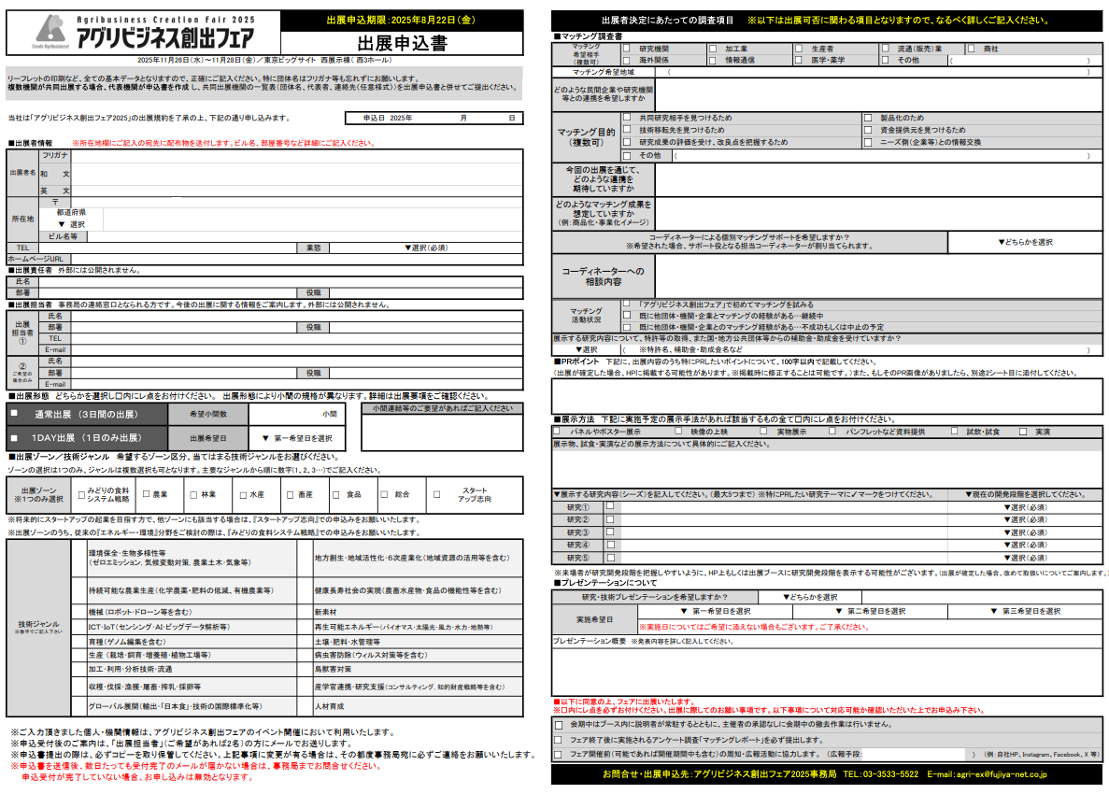
■マッチング調査書
ですます調により、わかりやすくご記入ください。
今回の出展で特にどのようなマッチングを期待・想定しているかイメージなど、詳しくご記入しください。出展経験のある出展者は、前回との違い・進捗等もお聞かせください。

■出展責任者
担当者①と同じ場合は入力不要です。
■出展担当者
主催者・事務局との連絡の窓口となられる方です。必ずメールでの連絡が可能な方をご入力ください。

 | ■PRポイント 今回の出展において、最もアピールしたいポイントをご記入ください。 PR画像がありましたら、別シートに添付してください。 ■展示方法 今回、実施予定の展示手法・内容をお聞かせください。 ■プレゼンテーション プレゼンテーションは、原則として1団体1枠です。（1枠15分程度予定）

■出展形態
通常か1DAYのどちらかひとつしか選べません。2つの形態で出展したい場合は、申込書を分けて下さい。
1DAY出展…
希望する出展日を選択してください。小間数は1小間に限ります。
通常出展…
希望小間数を入力してください。出展の申込状況により小間数の調整を依頼する場合があります。

5
■小間の連結希望
異なる出展形態（通常出展と1DAY出展）の出展者と、小間の連結はできません。
異なるゾーンの出展者との連結は希望に添えない場合もあります。
会場内小間位置のご要望はお受けできません。
 | フェア出展にあたり、記載の項目に同意をお願いします。

5
■出展ゾーン
8つのゾーンのうち、当てはまるものを一つ選択ください。
■技術ジャンル
複数選択できます。主要なものより数字(1、2、3…)でご記入ください。
◎出展に関するお問合せ・ご質問はこちら アグリビジネス創出フェア2025事務局 TEL ：03-3533-5522 Mail：agri-ex@fujiya-net.co.jp

